Voorbeeld
 | INFILTRATIETEST VAN HET TYPE MATSUO - PUTTEST

 |  |  |  |  |  |  |  | Alleen de gele vakken moeten worden ingevuld

Dossier:
Datum: |  | d (m) | l (m) | b (m) | C | Referentie
Gemeente: |  | 0.5 | 0.5 | 1 | 0.17 | KM????
Klant:
Operator: |  | t (min) | ∆ h / TN (m) | waterpeil (m) | K (m/s)
Analyse: |  | 0 | 0.050 | 0.45 | -
 |  | 5 | 0.100 | 0.40 | 4.70E-05
 |  | 10 | 0.150 | 0.35 | 4.91E-05 |  | BODEMDOORSNEE
 |  | 15 | 0.200 | 0.30 | 5.16E-05 |  | Diepte (m) | Type bodem
 |  | 20 | 0.250 | 0.25 | 5.45E-05 |  | 0 - 0,2 | Teelaarde
 |  | 25 | 0.300 | 0.20 | 5.78E-05 |  | 0,2 - 0,5 | Bruin leem + vuursteen
 |  | 30 | 0.320 | 0.18 | 5.33E-05
 |  | 45.0 | 0.350 | 0.15 | 4.11E-05
 |  | 60.0 | 0.370 | 0.13 | 3.39E-05
 |  | 75.0 | 0.400 | 0.10 | 3.10E-05
 |  | 90.0 | 0.430 | 0.07 | 2.96E-05
 |  | 105 | 0.450 | 0.05 | 2.77E-05
 |  | 120 | 0.470 | 0.03 | 2.65E-05
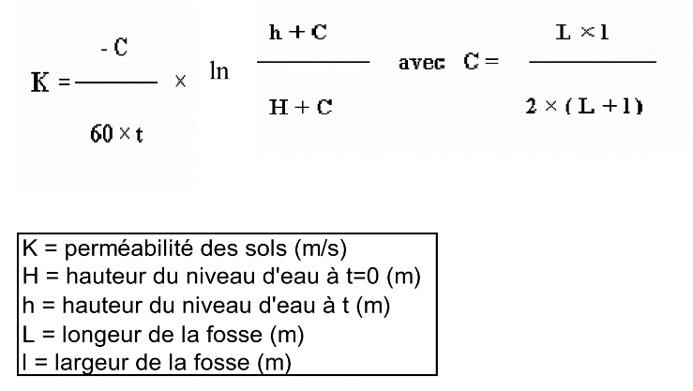

0 | 0.45
5 | 0.40
10 | 0.35
15 | 0.30
20 | 0.25
25 | 0.20
30 | 0.18
45 | 0.15
60 | 0.13
75 | 0.10
90 | 0.07
105 | 0.05
120 | 0.03
 |  |  |  |  |  |  |  |  | Gemiddelde doorlatendheid
 |  |  |  |  |  |  |  |  | K (m/s) | K (mm/u)
 |  |  |  |  |  |  |  |  | 4.19E-05 | 150.91

KM1
 | INFILTRATIETEST VAN HET TYPE MATSUO - PUTTEST

Dossier:
Datum: |  | d (m) | l (m) | b (m) | C | Referentie
Gemeente: |  |  |  |  | #DIV/0! | KM1
Klant:
Operator: |  | t (min) | ∆ h / TN (m) | waterpeil (m) | K (m/s)
Analyse: |  | 0 |  | 0.00 | -
 |  | 5 |  | 0.00
 |  | 10 |  | 0.00 |  |  | BODEMDOORSNEE
 |  | 15 |  | 0.00 |  |  | Diepte (m) | Type bodem
 |  | 20 |  | 0.00
 |  | 25 |  | 0.00
 |  | 30 |  | 0.00
 |  | 45.0 |  | 0.00
 |  | 60.0 |  | 0.00
 |  | 75.0 |  | 0.00
 |  | 90.0 |  | 0.00
 |  | 105 |  | 0.00
 |  | 120 |  | 0.00

0 | 0.00
5 | 0.00
10 | 0.00
15 | 0.00
20 | 0.00
25 | 0.00
30 | 0.00
45 | 0.00
60 | 0.00
75 | 0.00
90 | 0.00
105 | 0.00
120 | 0.00
 |  |  |  |  |  |  |  |  | Gemiddelde doorlatendheid
 |  |  |  |  |  |  |  |  | K (m/s) | K (mm/u)
 |  |  |  |  |  |  |  |  | #DIV/0! | #DIV/0!

KM2
 | INFILTRATIETEST VAN HET TYPE MATSUO - PUTTEST

Dossier:
Datum: |  | d (m) | l (m) | b (m) | C | Referentie
Gemeente: |  |  |  |  | #DIV/0! | KM2
Klant:
Operator: |  | t (min) | ∆ h / TN (m) | waterpeil (m) | K (m/s)
Analyse: |  | 0 |  | 0.00 | -
 |  | 5 |  | 0.00
 |  | 10 |  | 0.00 |  |  | BODEMDOORSNEE
 |  | 15 |  | 0.00 |  |  | Diepte (m) | Type bodem
 |  | 20 |  | 0.00
 |  | 25 |  | 0.00
 |  | 30 |  | 0.00
 |  | 45.0 |  | 0.00
 |  | 60.0 |  | 0.00
 |  | 75.0 |  | 0.00
 |  | 90.0 |  | 0.00
 |  | 105 |  | 0.00
 |  | 120 |  | 0.00

0 | 0.00
5 | 0.00
10 | 0.00
15 | 0.00
20 | 0.00
25 | 0.00
30 | 0.00
45 | 0.00
60 | 0.00
75 | 0.00
90 | 0.00
105 | 0.00
120 | 0.00
 |  |  |  |  |  |  |  |  | Gemiddelde doorlatendheid
 |  |  |  |  |  |  |  |  | K (m/s) | K (mm/u)
 |  |  |  |  |  |  |  |  | #DIV/0! | #DIV/0!

KM3
 | INFILTRATIETEST VAN HET TYPE MATSUO - PUTTEST

Dossier:
Datum: |  | d (m) | l (m) | b (m) | C | Referentie
Gemeente: |  |  |  |  | #DIV/0! | KM2
Klant:
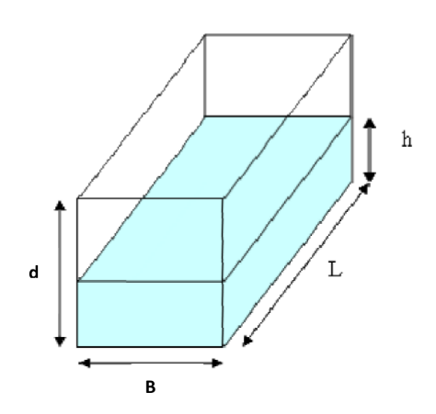
Operator: |  | t (min) | ∆ h / TN (m) | waterpeil (m) | K (m/s)
Analyse: |  | 0 |  | 0.00 | -
 |  | 5 |  | 0.00
 |  | 10 |  | 0.00 |  |  | BODEMDOORSNEE
 |  | 15 |  | 0.00 |  |  | Diepte (m) | Type bodem
 |  | 20 |  | 0.00
 |  | 25 |  | 0.00
 |  | 30 |  | 0.00
 |  | 45.0 |  | 0.00
 |  | 60.0 |  | 0.00
 |  | 75.0 |  | 0.00
 |  | 90.0 |  | 0.00
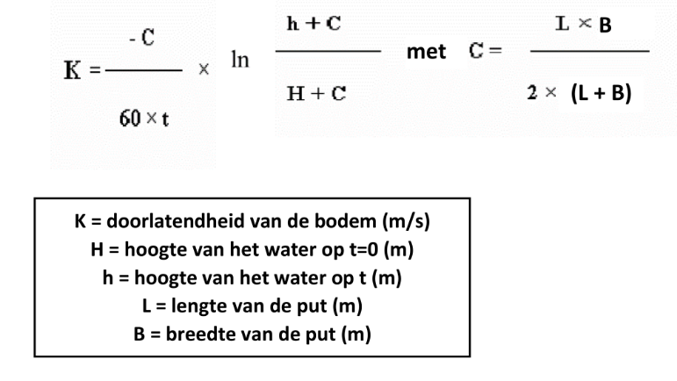
 |  | 105 |  | 0.00
 |  | 120 |  | 0.00

0 | 0.00
5 | 0.00
10 | 0.00
15 | 0.00
20 | 0.00
25 | 0.00
30 | 0.00
45 | 0.00
60 | 0.00
75 | 0.00
90 | 0.00
105 | 0.00
120 | 0.00
 |  |  |  |  |  |  |  |  | Gemiddelde doorlatendheid
 |  |  |  |  |  |  |  |  | K (m/s) | K (mm/u)
 |  |  |  |  |  |  |  |  | #DIV/0! | #DIV/0!

